Лист1
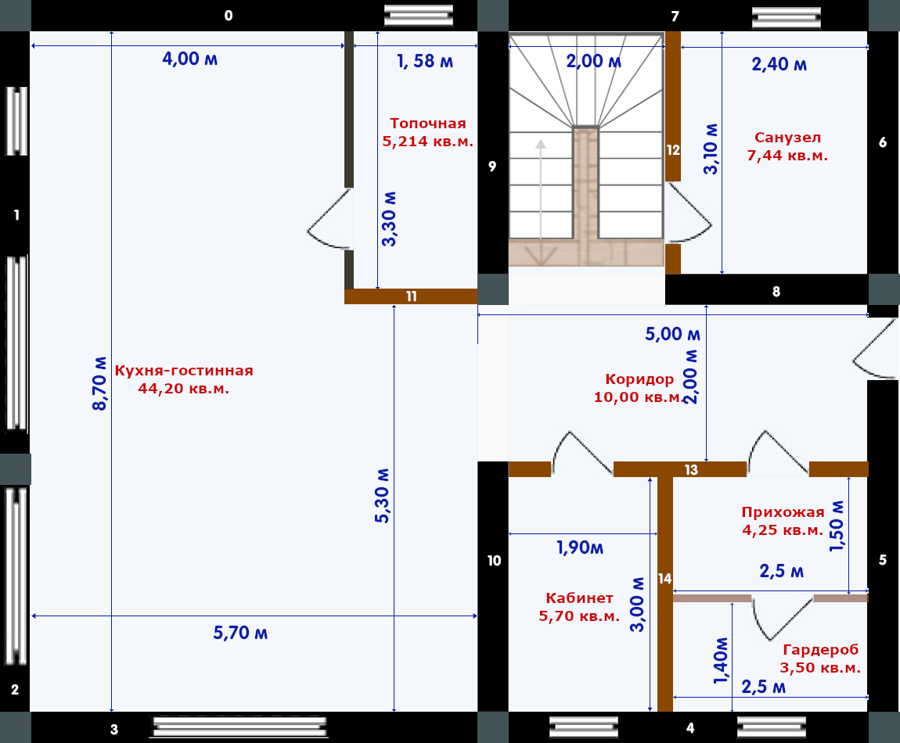
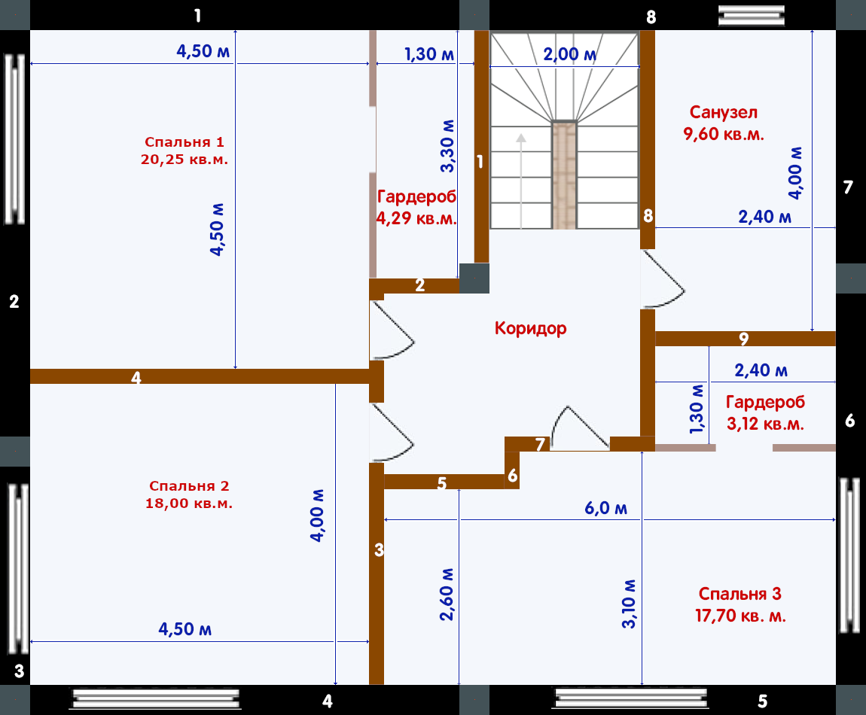
Первый этаж в камень |  |  |  | Второй этаж в камень |  | Общая площадь ракушкой в камень
№ | Ширина | Высота | № | Ширина | Высота | Длина | Высота | Площадь м.кв.
0 | 5.70 | 3.00 | 1 | 5.70 | 3.00 | 83.50 | 2.80 | 233.8
1 | 5.40 | 3.00 | 2 | 5.40 | 3.00 | 54.00 | 0.40 | 21.6
2 | 3.00 | 3.00 | 3 | 3.00 | 3.00 | Площадь окон всего |  | 47
3 | 5.70 | 3.00 | 4 | 5.70 | 3.00 | Площадь дверей всего
4 | 4.60 | 3.00 | 5 | 4.60 | 3.00 |  |  | 4.6
5 | 5.20 | 3.00 | 6 | 5.20 | 3.00 | Площадь без окон и дверей с поясом
6 | 3.10 | 3.00 | 7 | 3.10 | 3.00 |  |  | 203.8
7 | 4.60 | 3.00 | 8 | 4.60 | 3.00 | Ракушек в камень в 1 кв м
8 | 2.60 | 3.00 |  | 37.30 | 3.00 |  |  | 25
9 | 3.10 | 3.00 |  |  |  | Необходимо ракушек в камень
10 | 3.20 | 3.00 |  |  |  |  |  | 5095
 | 46.20 | 3.00
Первый этаж полкамня |  |  |  | Второй этаж полкамня |  | Общая площадь ракушкой в полкамня
11 | 1.70 | 3.00 | 1 | 3.10 | 3.00 | Длина | Высота | Площадь м.кв. |  | 4.62
12 | 3.10 | 3.00 | 2 | 1.00 | 3.00 | 25.90 | 3.00 | 77.7
13 | 4.60 | 3.00 | 3 | 5.40 | 3.00 | Площадь дверей всего
14 | 3.00 | 3.00 | 4 | 4.50 | 3.00 |  |  | 8 | 2.295
 | 0.00 | 3.00 | 5 | 1.60 | 3.00 | Площадь без дверей |  |  | 15
 |  |  | 6 | 0.70 | 3.00 |  |  | 69.7 | 23
 |  |  | 7 | 1.80 | 3.00 | Ракушек в полкамня в 1 кв м |  |  | 2.7
 |  |  | 8 | 5.40 | 3.00 |  |  | 12.5 | 4
 |  |  | 9 | 2.40 | 3.00 | Необх.ракушек в полкамня |  | 871.25 | 46.995
 |  |  |  | 25.90 | 3.00
 |  |  |  |  |  | ВСЕГО РАКУШКИ |  | 5966.25
 |  |  |  |  |  | Цена |  | 29
 |  |  |  |  |  | Сумма |  | 173021.25

